CP13
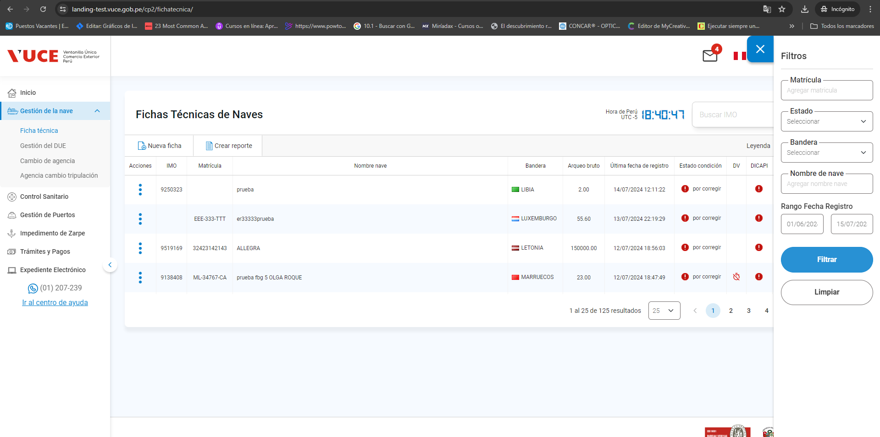
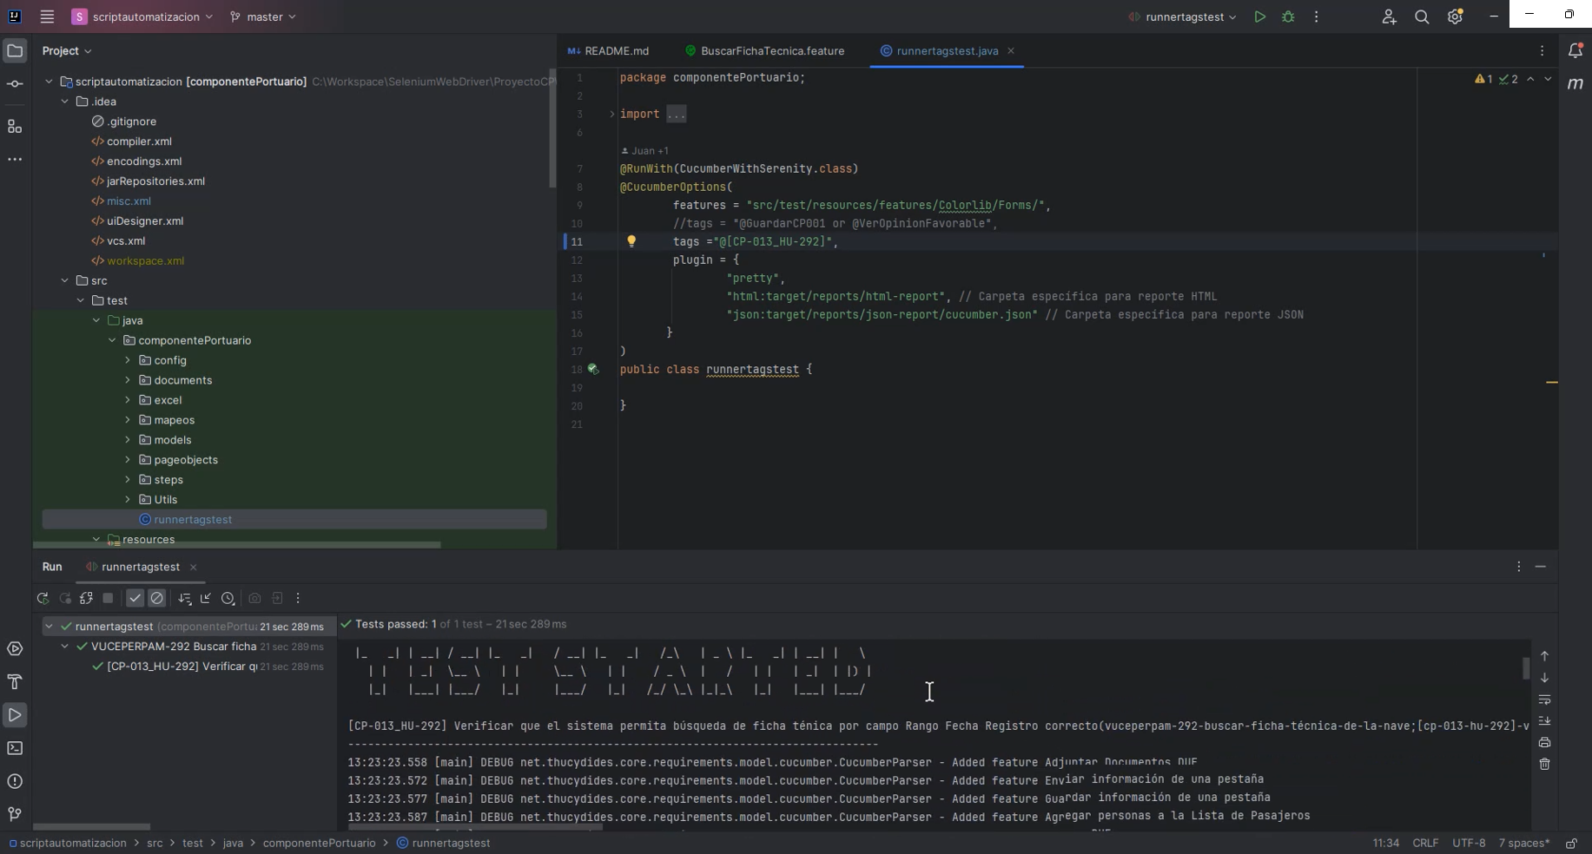
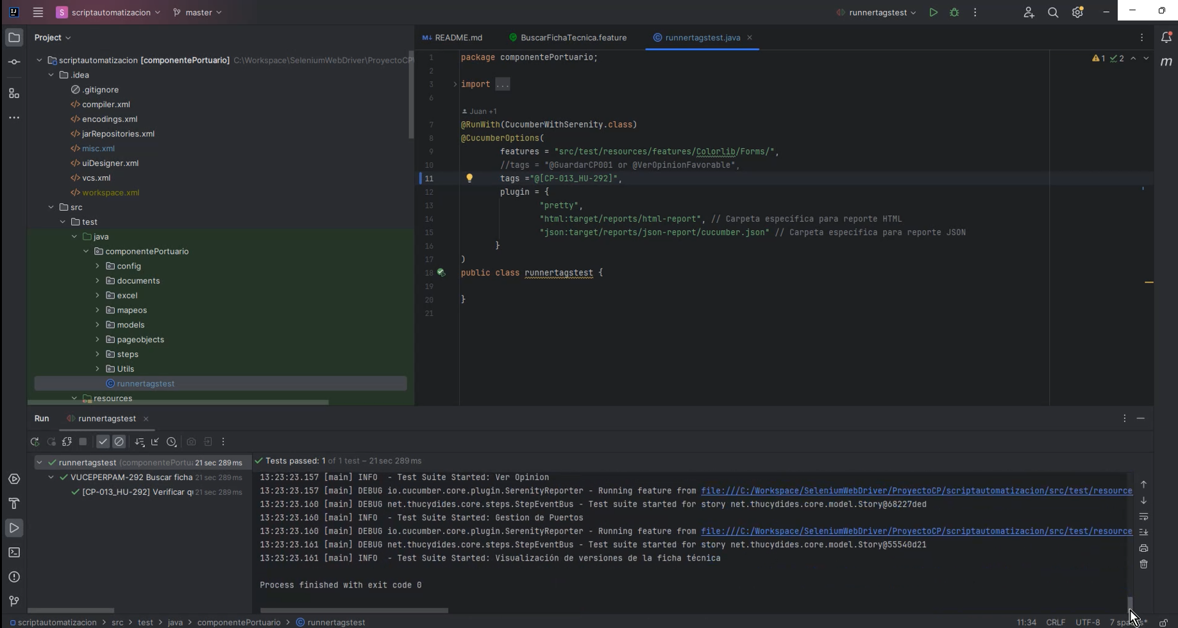
Caso de Prueba | Verificar que el sistema permita búsqueda de ficha ténica por campo Rango Fecha Registro correcto
 | VUCEPERPAM-292

Datos de entrada: | Navegador: Chrome
 | Rol: CP. Administrador.supervisor
 | Estado del trámite:

 | p1. Ingresar al sistema con un usuario que tenga el rol autorizado CP. Administrado. Supervisor

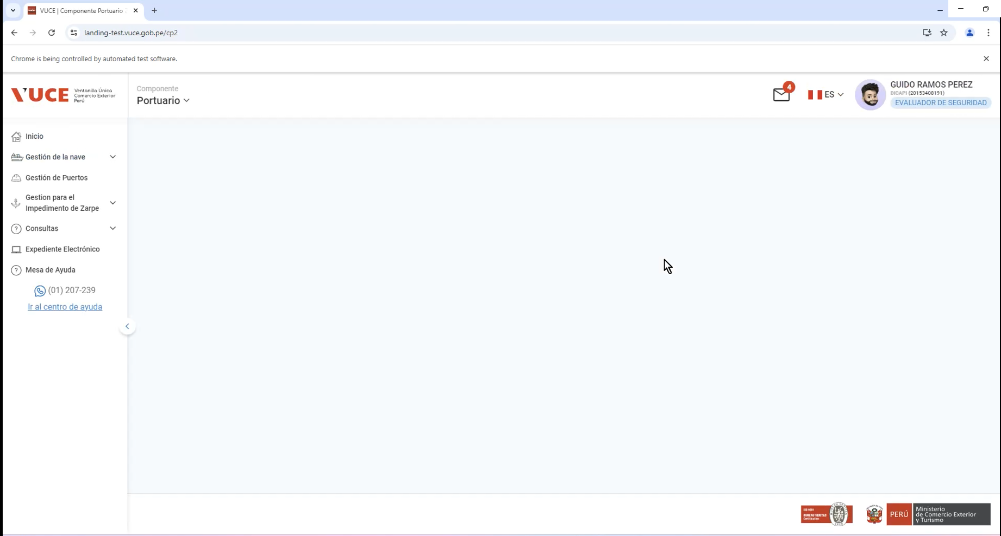

 | p2. Ingresar a la opción Gestión de la nave > Ficha Técnica

 | 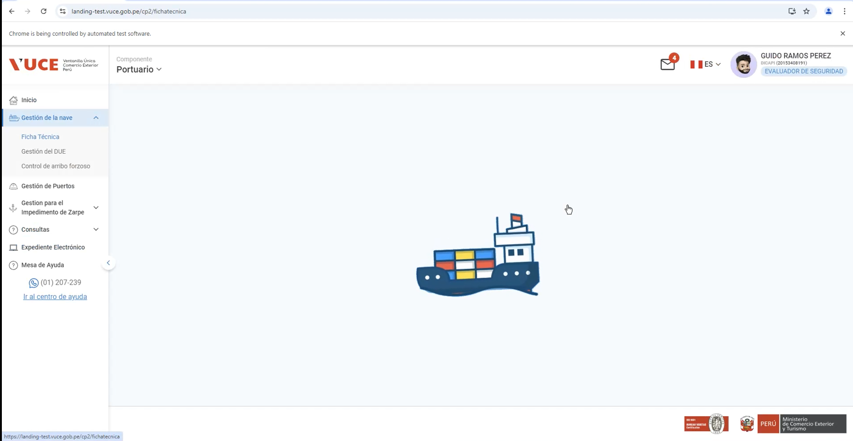

 | p3. Ingresar a la opción filtros

 | 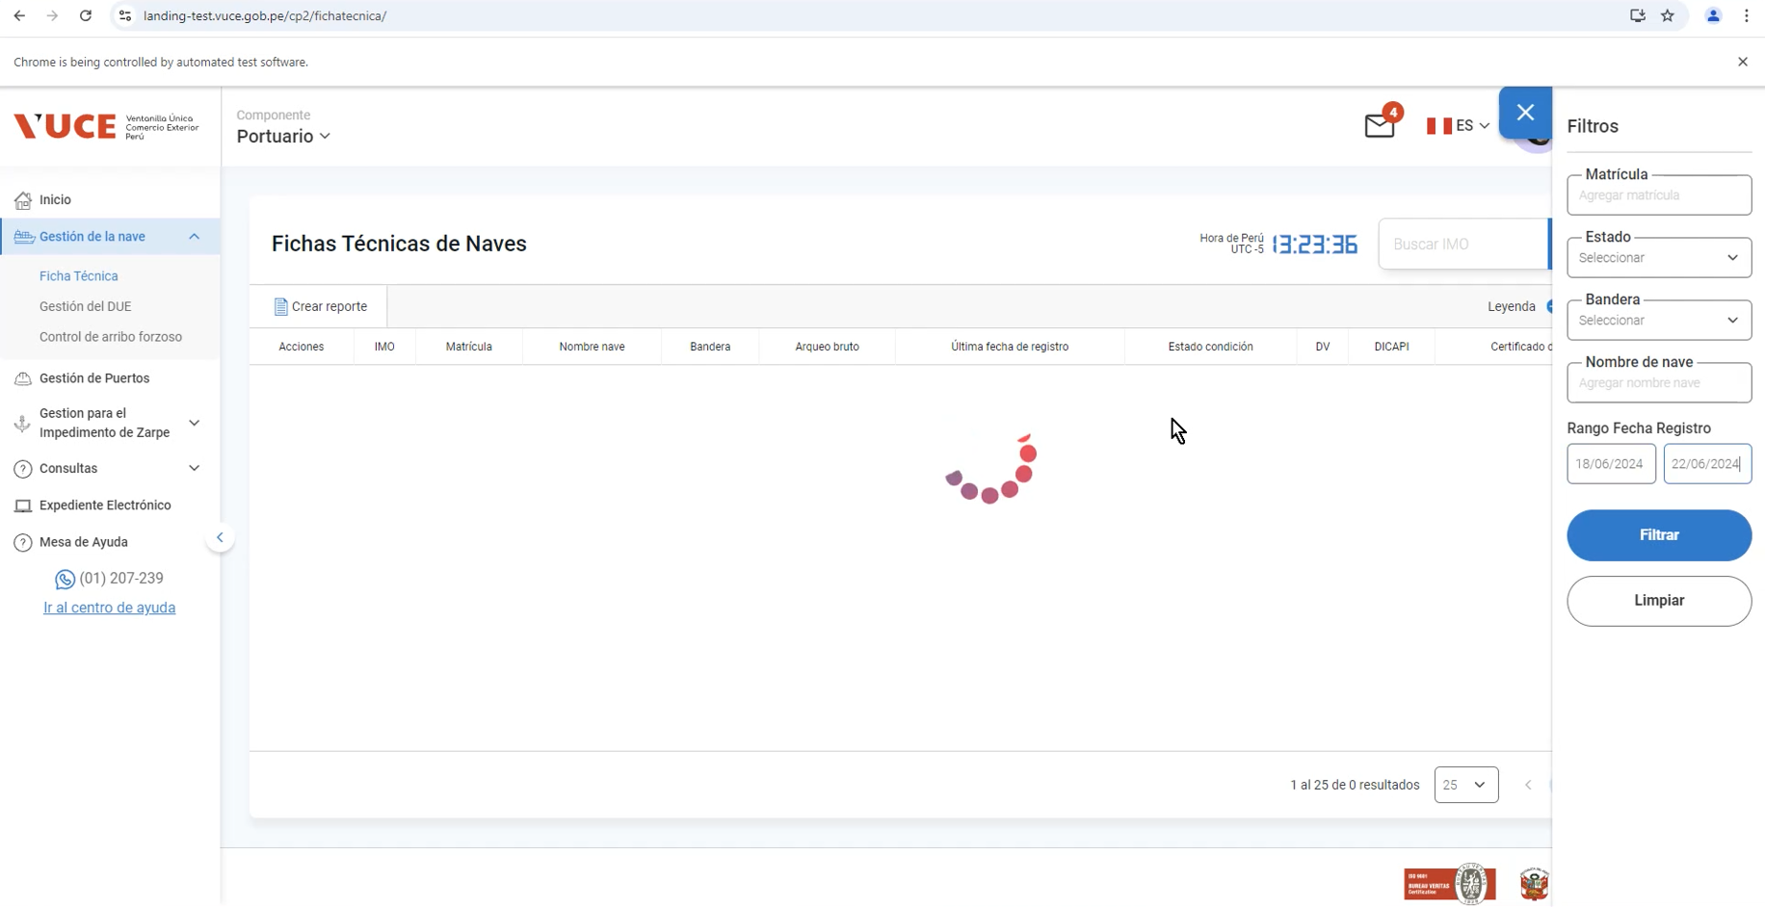

 | p4. Ingresar campo rango de fecha registro incial igual a fecha actual

 | 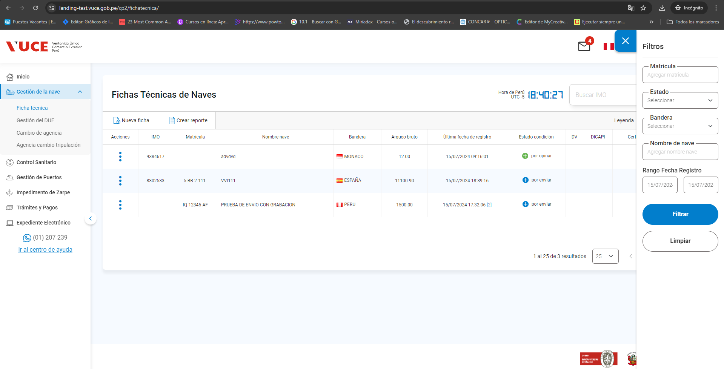

 | p5. Ingresar campo rango de fecha registro final mayor a fecha actual

 | p6. Seleccionar botón Filtrar

